2023_01_data
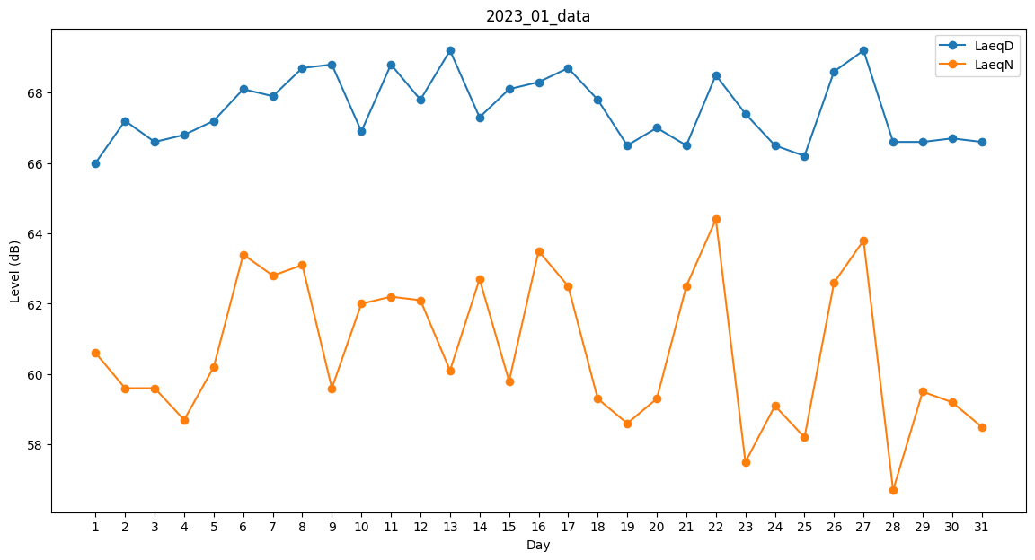
Day | LaeqD | LaeqN
1 | 66 | 60.6
2 | 67.2 | 59.6
3 | 66.6 | 59.6
4 | 66.8 | 58.7
5 | 67.2 | 60.2
6 | 68.1 | 63.4
7 | 67.9 | 62.8
8 | 68.7 | 63.1
9 | 68.8 | 59.6
10 | 66.9 | 62
11 | 68.8 | 62.2
12 | 67.8 | 62.1
13 | 69.2 | 60.1
14 | 67.3 | 62.7
15 | 68.1 | 59.8
16 | 68.3 | 63.5
17 | 68.7 | 62.5
18 | 67.8 | 59.3
19 | 66.5 | 58.6
20 | 67 | 59.3
21 | 66.5 | 62.5
22 | 68.5 | 64.4
23 | 67.4 | 57.5
24 | 66.5 | 59.1
25 | 66.2 | 58.2
26 | 68.6 | 62.6
27 | 69.2 | 63.8
28 | 66.6 | 56.7
29 | 66.6 | 59.5
30 | 66.7 | 59.2
31 | 66.6 | 58.5

